Sheet1
1回目 |  | 2回目 |  | 3回目 |  | 4回目
 | 87
 | 95
 | 100
 | 103
 | 102
 | 101
 | 101
 | 102
 | 103
 | 95
 | 91
 | 80
 | 77
 | 66
 | 57
 | 53
 | 48
 | 53
 | 54
 | 67
 | 71
 | 76
 | 80
 | 83
 | 81
 | 84
 | 84
 | 82
 | 86
 | 88
 | 91
 | 93
 | 97
 | 95
 | 97
 | 89
 | 83
 | 72
 | 74
 | 66
 | 73
 | 77
 | 80
 | 86
 | 87
 | 91
 | 93
 | 101
 | 106
 | 107
...
 | 31
 | 32
 | 41
 | 45
 | 51
 | 50
 | 48
 | 51
 | 52
 | 48
 | 42
 | 41
 | 43
 | 44
 | 36
 | 32
 | 29
 | 28
 | 35
 | 3
 | 38
 | 36
 | 41
 | 47
 | 45
 | 45
 | 42
 | 42
 | 52
 | 58
 | 58
 | 61
 | 61
 | 69
 | 72
 | 79
 | 90
 | 95
 | 101
 | 103
 | 105
 | 96
 | 89
 | 86
 | 81
 | 86
 | 86
 | 90
 | 98
 | 108
...
 | 48
 | 46
 | 50
 | 63
 | 67
 | 78
 | 85
 | 89
 | 94
 | 106
 | 109
 | 114
 | 109
 | 108
 | 108
 | 102
 | 97
 | 93
 | 86
 | 82
 | 69
 | 55
 | 48
 | 47
 | 52
 | 58
 | 68
 | 77
 | 85
 | 91
 | 98
 | 103
 | 106
 | 106
 | 105
 | 93
 | 82
 | 69
 | 64
 | 58
 | 59
 | 55
 | 59
 | 73
 | 77
 | 80
 | 88
 | 89
 | 98
 | 102
...
 | -11
 | -10
 | -9
 | -12
 | -26
 | -25
 | -27
 | -27
 | -30
 | -36
 | -38
 | -44
 | -46
 | -54
 | -54
 | -56
 | -57
 | -58
 | -59
 | -61
 | -69
 | -75
 | -83
 | -89
 | -92
 | -92
 | -82
 | -72
 | -52
 | -38
 | -32
 | -33
 | -36
 | -37
 | -38
 | -37
 | -34
 | -28
 | -27
 | -33
 | -40
 | -50
 | -51
 | -50
 | -49
 | -45
 | -46
 | -46
 | -59
 | -70
...

 | 3.2392037
 | 3.20939
 | 3.8449578
 | 3.8519223
 | 2.6148772
 | 2.606876
 | 1.3507255
 | 3.1842868
 | 1.9433696
 | 2.60502
 | 4.4315805
 | 2.5699515
 | 3.1735997
 | 4.988614
 | 3.7845547
 | 3.7348282
 | 3.7405686
 | 4.9560003
 | 3.1482987
 | 1.3358669
 | 4.873221
 | 3.6748605
 | 3.0136712
 | 2.8197274
 | 1.524819
 | 2.019155
 | 1.1477315
 | 1.546306
 | 2.663221
 | 2.1181648
 | 1.2346418
 | 1.600807
 | 1.0665476
 | 4.7973566
 | 1.480614
 | 1.88342
 | 4.171721
 | 3.051577
 | 0.97832316
 | 4.1182165
 | 1.0731547
 | 3.1423054
 | 1.6022015
 | 1.3631166
 | 5.813452
 | 1.3051138
 | 1.6467819
 | 1.0369179
 | 0.93778086
 | 5.8919945
...
 | 6.954554
 | 5.689227
 | 5.04725
 | 5.0558734
 | 7.52445
 | 6.2865725
 | 7.4991684
 | 5.638734
 | 6.2479353
 | 4.993048
 | 6.221231
 | 4.9834976
 | 6.143654
 | 5.5287724
 | 4.334357
 | 6.1567726
 | 4.336355
 | 5.557206
 | 4.3068323
 | 4.3140836
 | 9.115191
 | 6.092643
 | 7.2781386
 | 6.6972933
 | 6.6171417
 | 6.6272035
 | 5.4235215
 | 4.20223
 | 4.2015
 | 4.1808605
 | 3.5979507
 | 4.8446226
 | 6.5566573
 | 5.926155
 | 4.750969
 | 7.1363325
 | 4.761071
 | 3.5898204
 | 7.1359406
 | 6.4514832
 | 3.5558167
 | 4.217008
 | 5.829158
 | 1.834729
 | 4.6413665
 | 4.1034617
 | 6.98858
 | 4.711607
 | 7.545831
 | 4.0569396
...
 | 6.354622
 | 7.5718994
 | 9.401706
 | 8.151106
 | 11.801199
 | 8.086128
 | 6.864029
 | 6.2469363
 | 9.845851
 | 9.796292
 | 8.523268
 | 9.192549
 | 7.6428747
 | 4.473432
 | 3.7731705
 | 2.8517704
 | 1.9632709
 | 3.5657356
 | 3.3302605
 | 2.3252141
 | 4.14105
 | 1.368294
 | 4.184363
 | 2.7970004
 | 3.6503677
 | 1.9806877
 | 2.1766973
 | 17.871307
 | 23.968893
 | 4.431505
 | 2.3711028
 | 3.8635163
 | 4.9443235
 | 0.9018156
 | 3.3683267
 | 6.989928
 | 2.2150304
 | 2.778862
 | 3.4935372
 | 7.267012
 | 2.6148667
 | 4.6027613
 | 17.61693
 | 16.065044
 | 2.1908524
 | 3.7333431
 | 1.8207893
 | 1.5212923
 | 3.0835824
 | 2.7625299
...
 | 0.7310233
 | 0.7368958
 | 0.7115328
 | 0.7364126
 | 0.10549283
 | 2.5948644
 | 2.5869384
 | 0.7526742
 | 0.6982464
 | 0.09876753
 | 0.7507795
 | 0.71652097
 | 0.744328
 | 3.1916332
 | 1.3585865
 | 1.9705414
 | 0.7089685
 | 0.73612106
 | 3.2118816
 | 1.9801483
 | 0.73113525
 | 1.9298893
 | 2.5254047
 | 0.7388357
 | 1.929477
 | 1.9566389
 | 1.9179798
 | 3.1373312
 | 1.3287122
 | 1.3006154
 | 1.328647
 | 1.3231544
 | 0.7280057
 | 0.688769
 | 1.9141293
 | 0.71693105
 | 2.505952
 | 1.9141941
 | 0.6791955
 | 1.8934132
 | 3.7112586
 | 0.66275376
 | 0.6762908
 | 1.3071867
 | 3.6789417
 | 1.295652
 | 1.2813842
 | 0.07582413
 | 0.68407434
 | 0.08955803
...

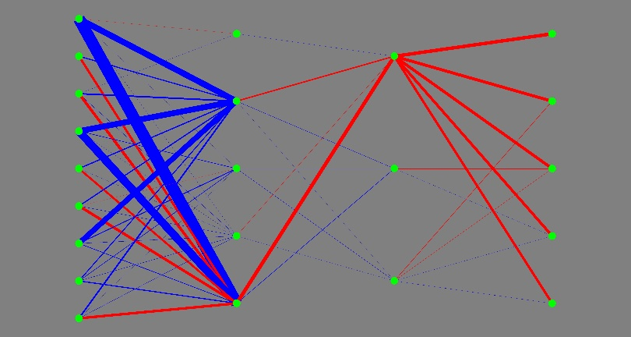
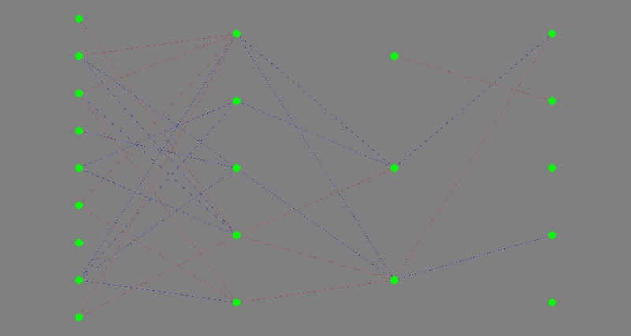
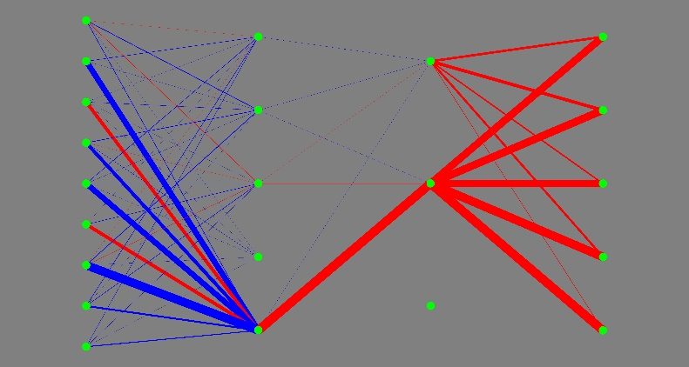
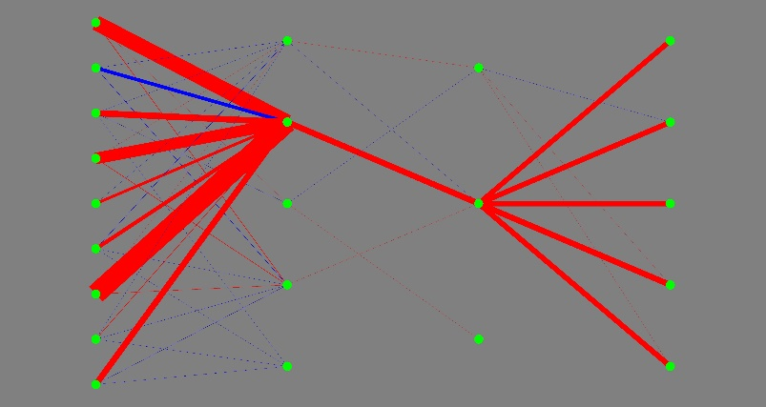

 | 49.72 |  | 23.12 |  | 32.08 |  | 41.6

5回目 |  | 6回目 |  | 7回目 |  | 8回目
 | 10
 | 10
 | 5
 | 3
 | 8
 | 11
 | 15
 | 10
 | 6
 | 3
 | 6
 | 9
 | 8
 | 4
 | 8
 | 10
 | 9
 | 3
 | -4
 | -5
 | -16
 | -22
 | -30
 | -40
 | -45
 | -55
 | -56
 | -56
 | -45
 | -41
 | -36
 | -30
 | -24
 | -22
 | -21
 | -13
 | -17
 | -18
 | -19
 | -26
 | -28
 | -32
 | -27
 | -32
 | -32
 | -24
 | -22
 | -19
 | -12
 | -5
...
 | 40
 | 32
 | 31
 | 27
 | 25
 | 20
 | 28
 | 35
 | 33
 | 31
 | 29
 | 28
 | 27
 | 33
 | 41
 | 42
 | 42
 | 45
 | 49
 | 48
 | 45
 | 38
 | 33
 | 36
 | 37
 | 21
 | 18
 | 20
 | 19
 | 25
 | 32
 | 37
 | 36
 | 37
 | 36
 | 35
 | 34
 | 32
 | 28
 | 43
 | 49
 | 46
 | 45
 | 47
 | 45
 | 45
 | 42
 | 38
 | 34
 | 37
...
 | 16
 | 8
 | 8
 | 9
 | 8
 | 15
 | 13
 | 14
 | 10
 | 8
 | 2
 | -6
 | -1
 | 4
 | 8
 | 5
 | 2
 | -3
 | -4
 | -4
 | 1
 | 6
 | 7
 | 2
 | 0
 | -5
 | 1
 | 2
 | -3
 | -7
 | -12
 | -10
 | -7
 | -9
 | -12
 | -15
 | -17
 | -13
 | -9
 | -11
 | -12
 | -16
 | -7
 | -3
 | -1
 | -1
 | 1
 | -2
 | -2
 | -5
...
 | 40
 | 48
 | 59
 | 61
 | 57
 | 54
 | 48
 | 46
 | 37
 | 36
 | 39
 | 61
 | 65
 | 72
 | 68
 | 66
 | 60
 | 53
 | 48
 | 37
 | 28
 | 22
 | 0
 | -9
 | -10
 | -17
 | -19
 | -21
 | -23
 | -25
 | -23
 | -26
 | -27
 | -29
 | -33
 | -37
 | -46
 | -48
 | -55
 | -53
 | -54
 | -54
 | -66
 | -73
 | -84
 | -91
 | -93
 | -96
 | -94
 | -80
...

 | 0.18003128
 | 0.18585074
 | 0.19817948
 | 0.17969093
 | 0.19185212
 | 0.18560472
 | 0.19724047
 | 0.19977255
 | 0.1852665
 | 0.18516748
 | 0.19109204
 | 0.18575047
 | 0.19445388
 | 0.18157148
 | 0.1805416
 | 0.17931831
 | 0.18519752
 | 0.17151913
 | 0.18879749
 | 0.16977794
 | 0.20009813
 | 0.18624064
 | 0.17577389
 | 0.16438988
 | 0.13837674
 | 0.06925998
 | 0.039446495
 | 0.43149367
 | 3.1776695
 | 9.20928
 | 12.53956
 | 14.271858
 | 9.907852
 | 11.398851
 | 3.8112767
 | 9.21044
 | 4.6682425
 | 1.4036193
 | 30.373407
 | 9.6350975
 | 62.62536
 | 5.0238714
 | 4.8880334
 | 4.8095713
 | 40.57472
 | 18.726337
 | 29.06924
 | 15.441786
 | 31.014471
 | 8.101294
...
 | 5.087458
 | 3.2233207
 | 3.8301384
 | 7.5463867
 | 2.595872
 | 3.2080283
 | 4.3977766
 | 6.2558646
 | 2.5802646
 | 2.5682936
 | 6.8503065
 | 1.9890105
 | 5.6294546
 | 2.5338428
 | 5.601047
 | 1.9557669
 | 4.3514643
 | 5.55704
 | 4.9738984
 | 3.1265705
 | 3.1006444
 | 3.1231108
 | 1.332697
 | 6.1179795
 | 4.304343
 | 3.6975121
 | 3.682776
 | 2.5017514
 | 4.2290244
 | 4.805173
 | 4.2293553
 | 4.591732
 | 3.081933
 | 1.8905255
 | 3.4269776
 | 1.8827922
 | 2.9455264
 | 1.1174943
 | 2.2627475
 | 0.74580747
 | 1.4126133
 | 0.8729828
 | 1.9501432
 | 1.2395844
 | 1.2454928
 | 1.2389066
 | 0.5816388
 | 2.083782
 | 0.57391226
 | 1.7083575
...
 | 0.07475934
 | 0.70003504
 | 0.081152424
 | 1.9406818
 | 0.08113431
 | 0.043772828
 | 0.09949672
 | 1.3082536
 | 1.3349209
 | 0.06874176
 | 0.72820514
 | 0.67168754
 | 0.08078104
 | 0.09352826
 | 0.10512018
 | 0.099881336
 | 0.06253245
 | 0.068711825
 | 0.72529423
 | 0.68008655
 | 1.3137134
 | 0.0865419
 | 0.11147175
 | 0.0804623
 | 0.06305976
 | 0.103639886
 | 0.11085838
 | 0.09995309
 | 0.050442953
 | 1.3109403
 | 0.68391526
 | 0.07328789
 | 0.683018
 | 0.6815181
 | 1.275442
 | 0.65700656
 | 0.042710267
 | 0.06742047
 | 1.3429165
 | 0.07326798
 | 0.0599504
 | 0.076246776
 | 0.07159634
 | 1.2219201
 | 0.05731504
 | 0.6043224
 | 0.692678
 | 0.62871873
 | 0.078969374
 | 0.62413585
...
 | 3.258054
 | 2.613955
 | 5.1169167
 | 5.6999426
 | 3.2477717
 | 4.4597726
 | 3.2203255
 | 4.4389353
 | 6.2748065
 | 3.2163322
 | 4.424049
 | 3.1985936
 | 5.000875
 | 2.5518875
 | 4.4003997
 | 6.7817903
 | 4.9762545
 | 6.162445
 | 3.145639
 | 5.564498
 | 4.923512
 | 7.3013015
 | 3.701947
 | 6.0573044
 | 3.110663
 | 6.6338205
 | 4.313239
 | 4.2567573
 | 3.062241
 | 4.227099
 | 4.6502414
 | 3.194835
 | 2.1264935
 | 2.2798948
 | 3.967855
 | 3.1540694
 | 3.8969834
 | 1.2517486
 | 2.4507623
 | 2.9021313
 | 1.5928161
 | 3.2895474
 | 3.1162543
 | 1.5862592
 | 1.6035038
 | 0.9730565
 | 1.6898232
 | 1.5795135
 | 1.3600883
 | 1.2540215
...

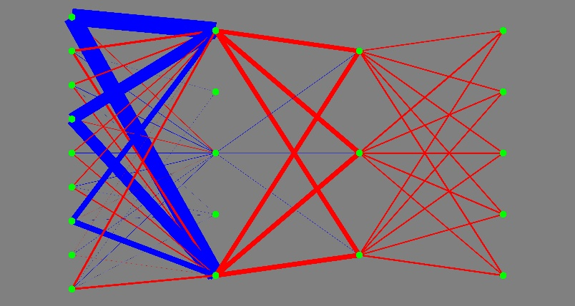
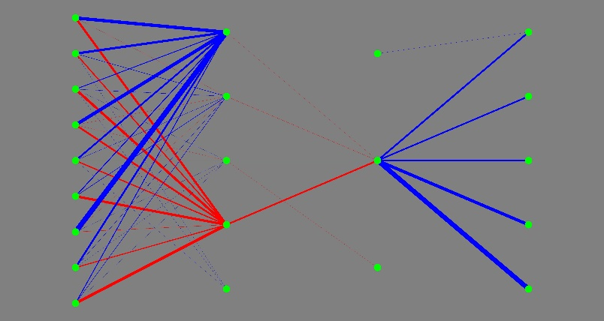
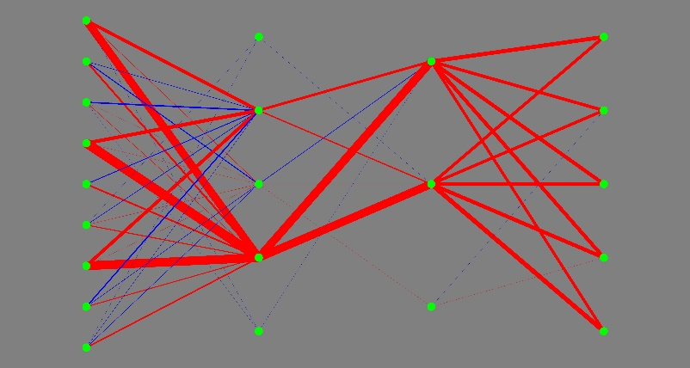
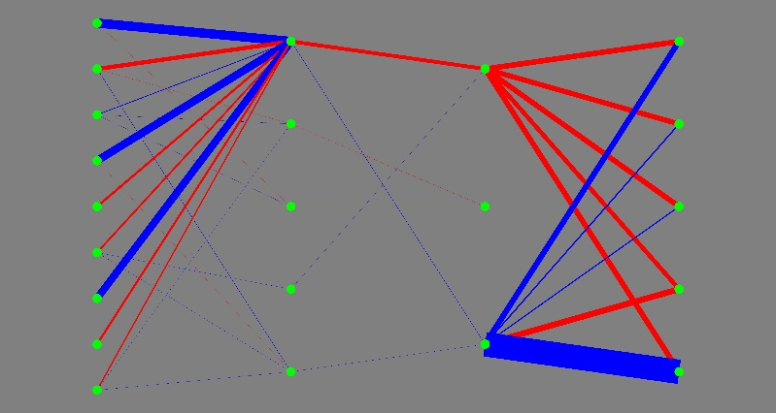

 | 56.64 |  | 12.68 |  | 24.12 |  | 45.8

